RECTIFICADOR_CARBB
 | REPORTE FOTOGRÁFICO - Sistema Rectificador,Cargador y Banco de Baterias
Nombre de la Estacion: | CAC PRONATEL HUAURA
Nombre de Localidad: | HUAURA
Fecha: | 24/07/2026 - 24/07/2026
Direccion: | AV. CORONEL PORTILLO N? 428 / Referencia antigua Panamericana
ID site: | CAC PRONATEL HUAURA
CRQ: | CRQ000000103013
Sticker Año mantenimiento |  |  | Letrero de Localidad beneficiaria o GPS
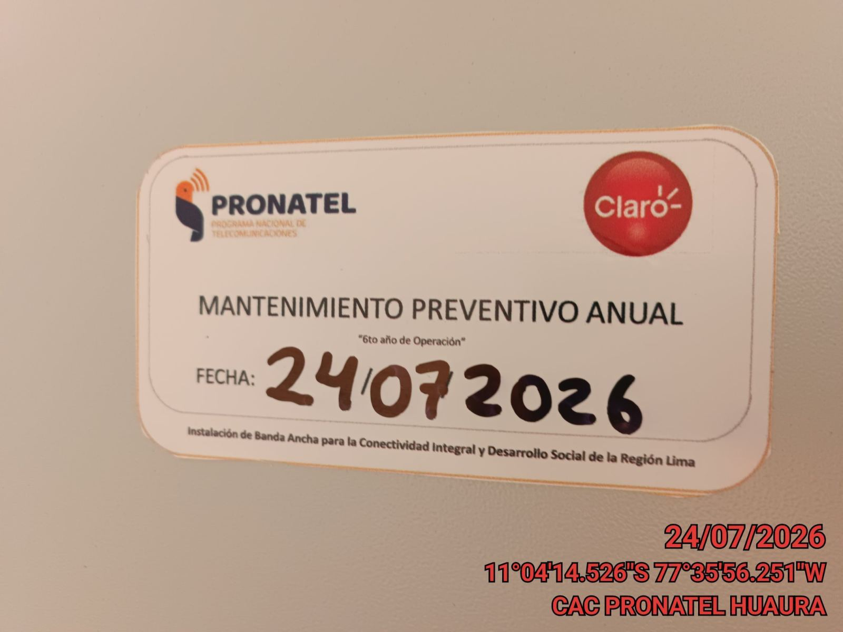 |  |  | 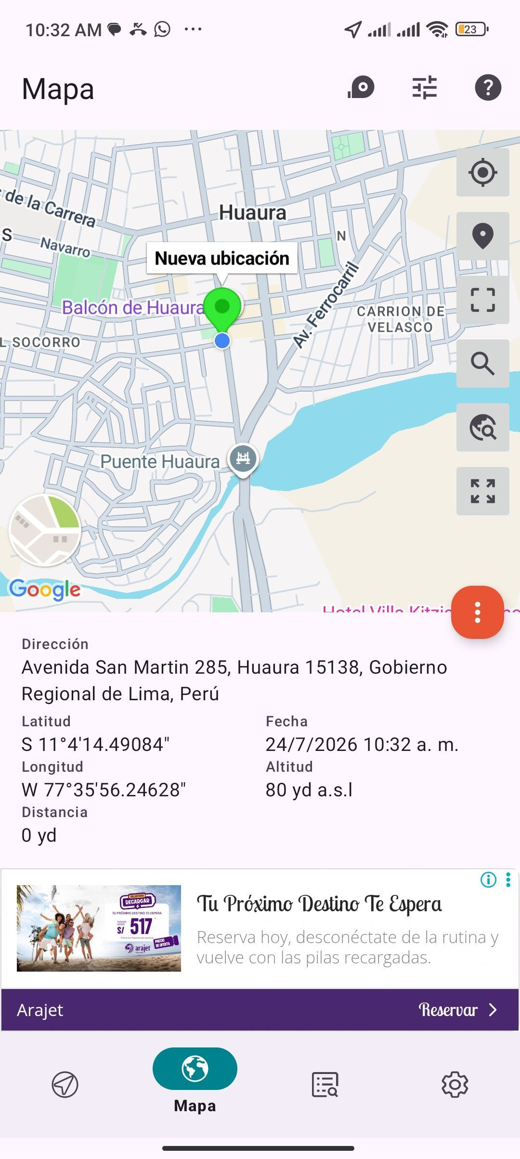

VERIFICACIÓN DE PARÁMETRO DE OPERACIÓN : VOLTAJE(V)
ANTES |  | DURANTE |  | DESPUES
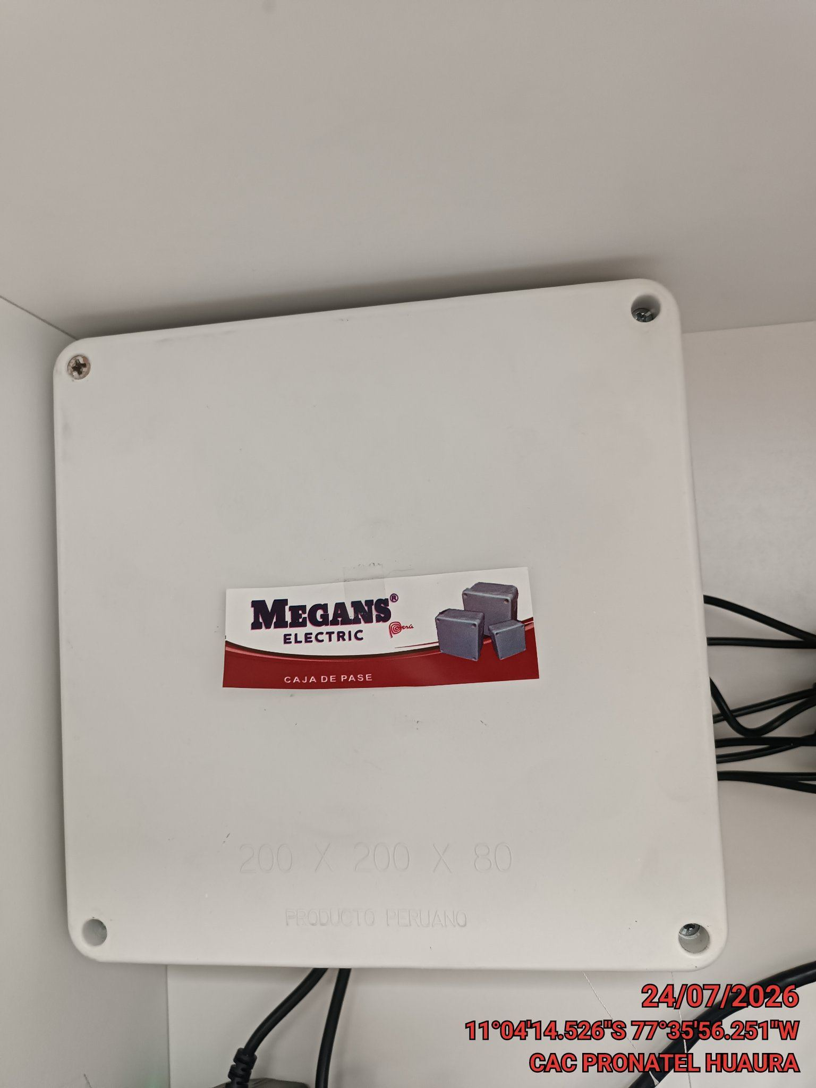 |  | 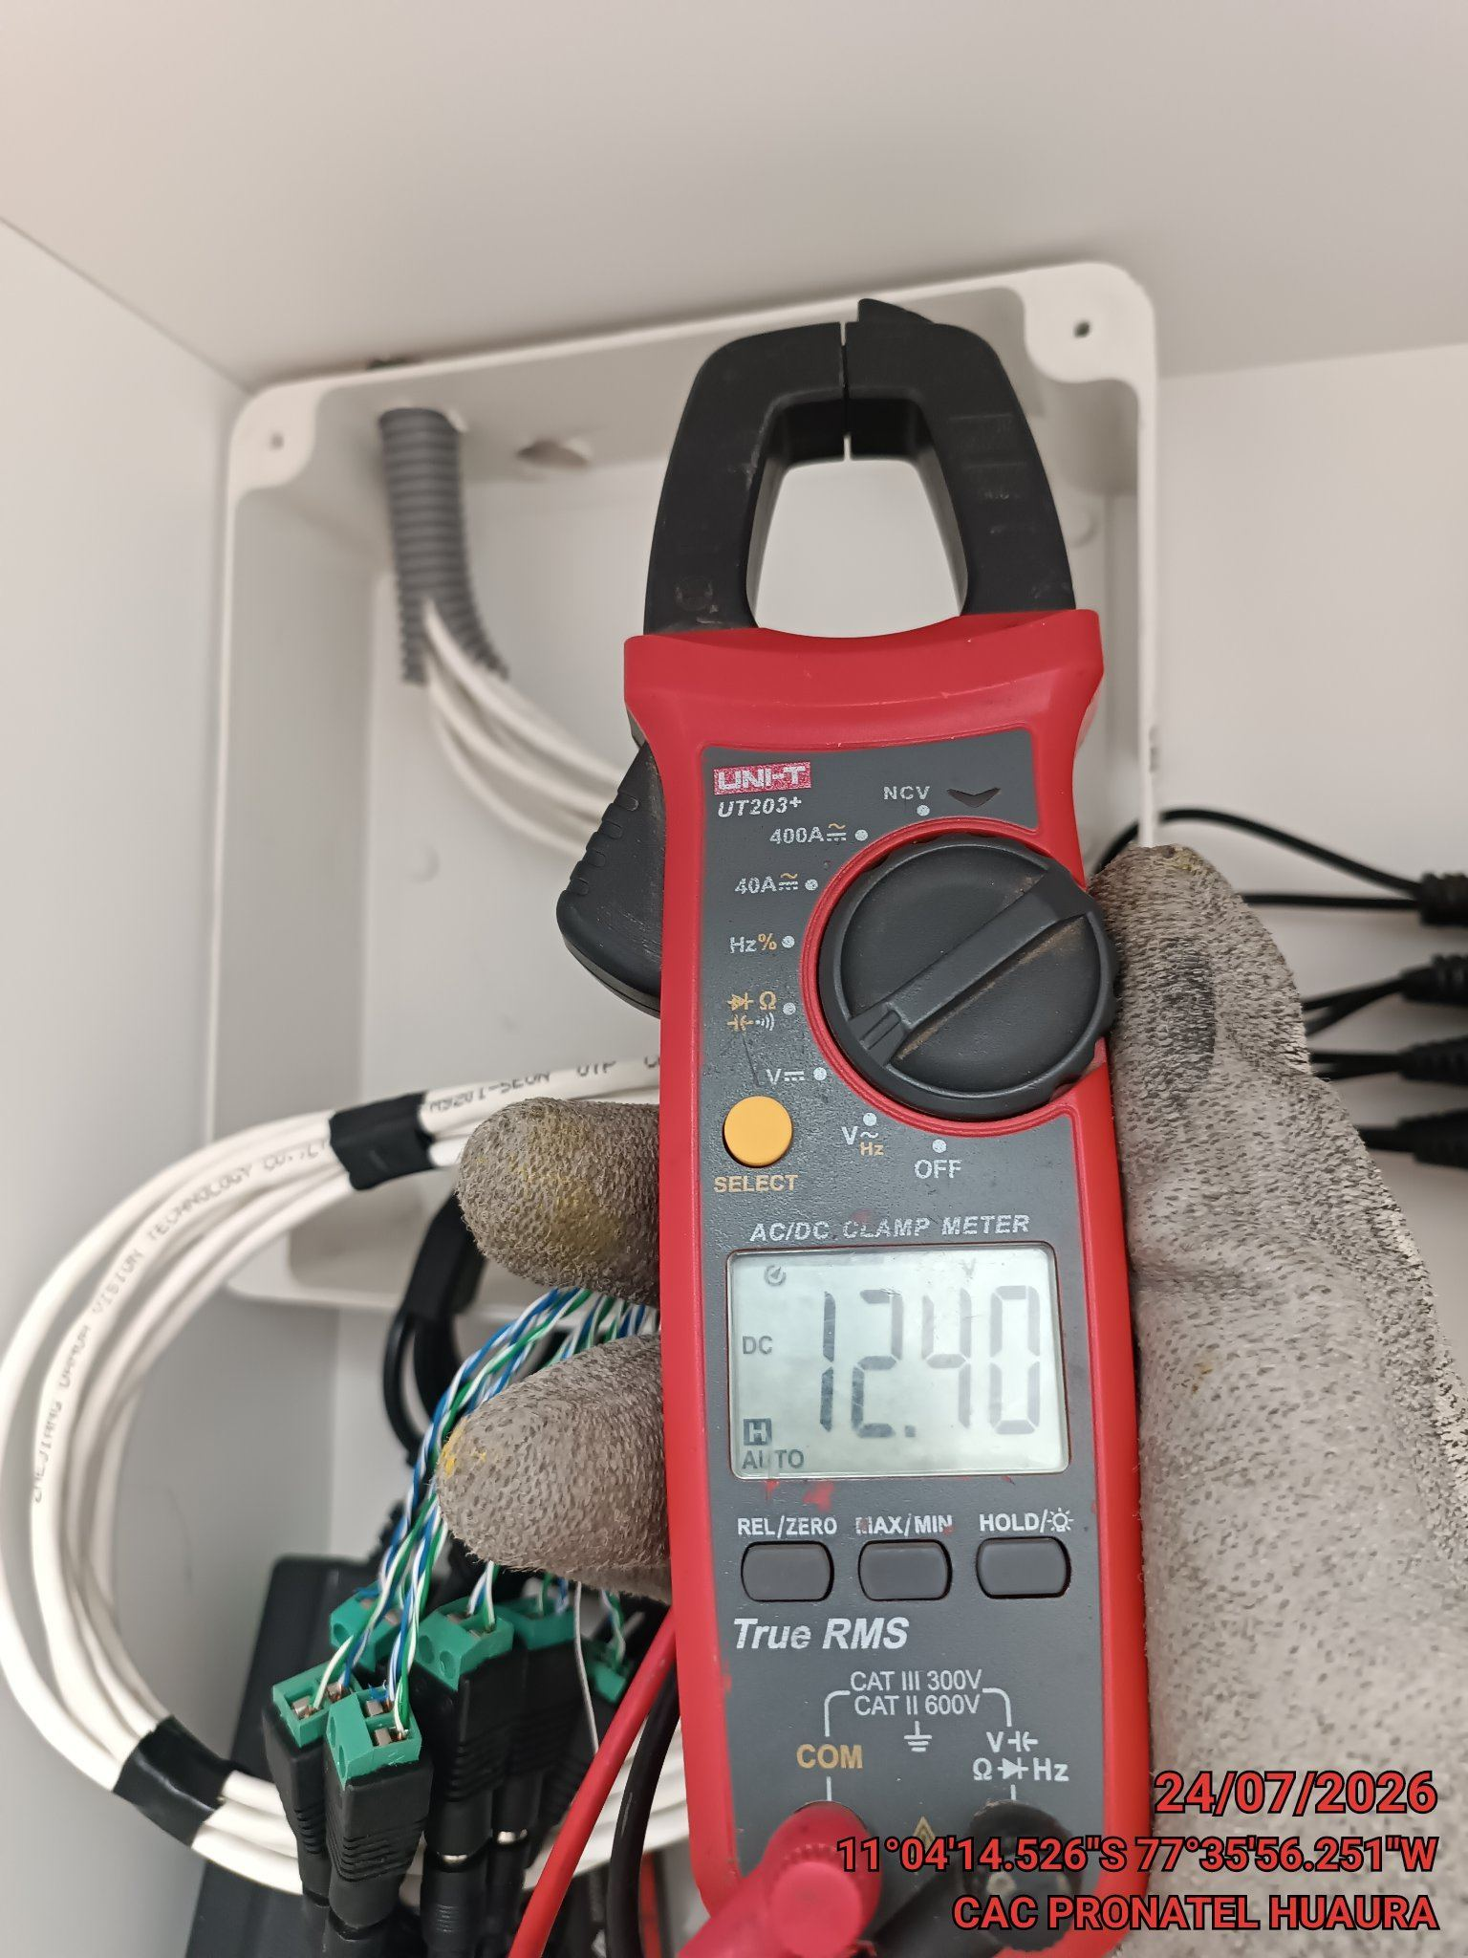 |  | 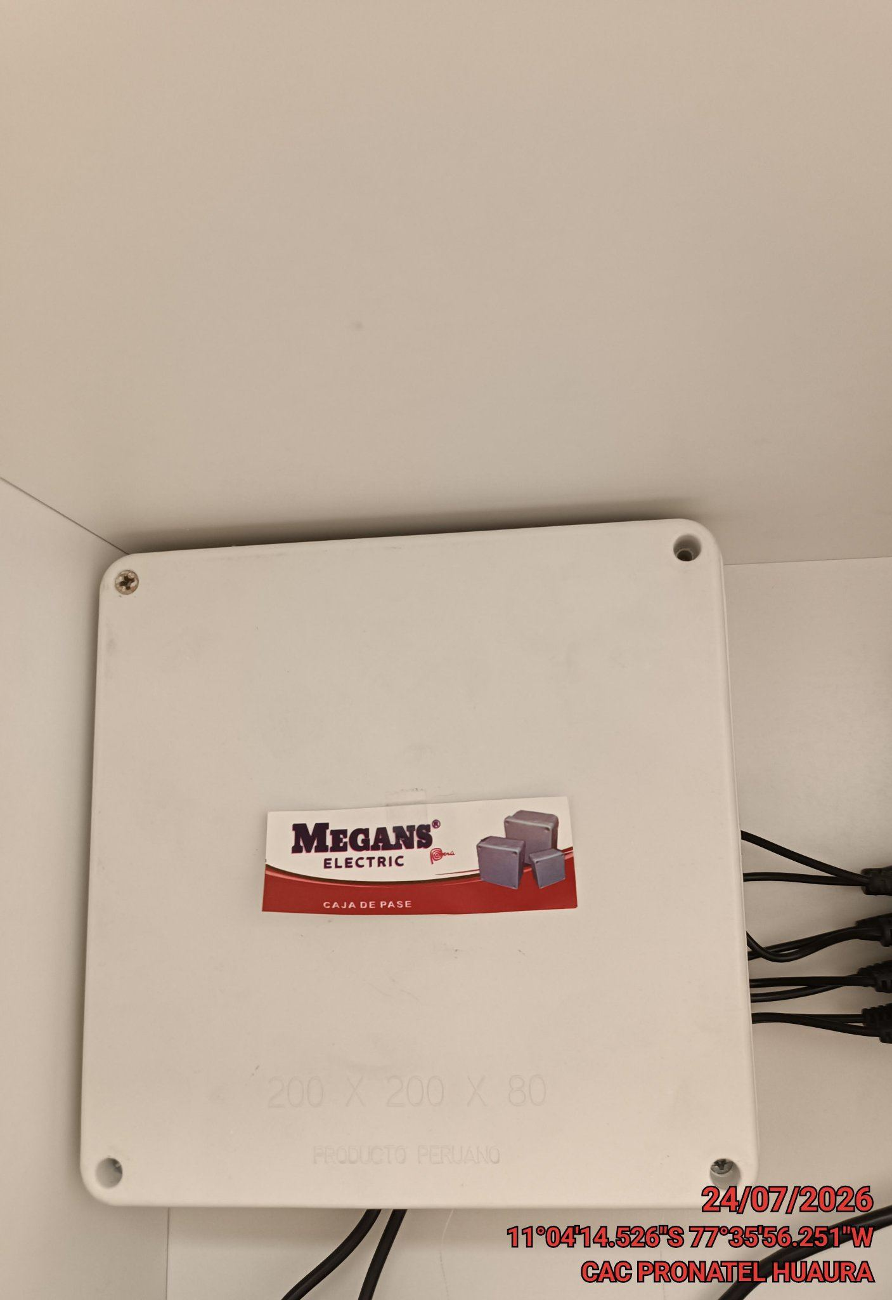

LIMPIEZA TÉCNICA DE COMPONENTES
ANTES |  | DURANTE |  | DESPUES
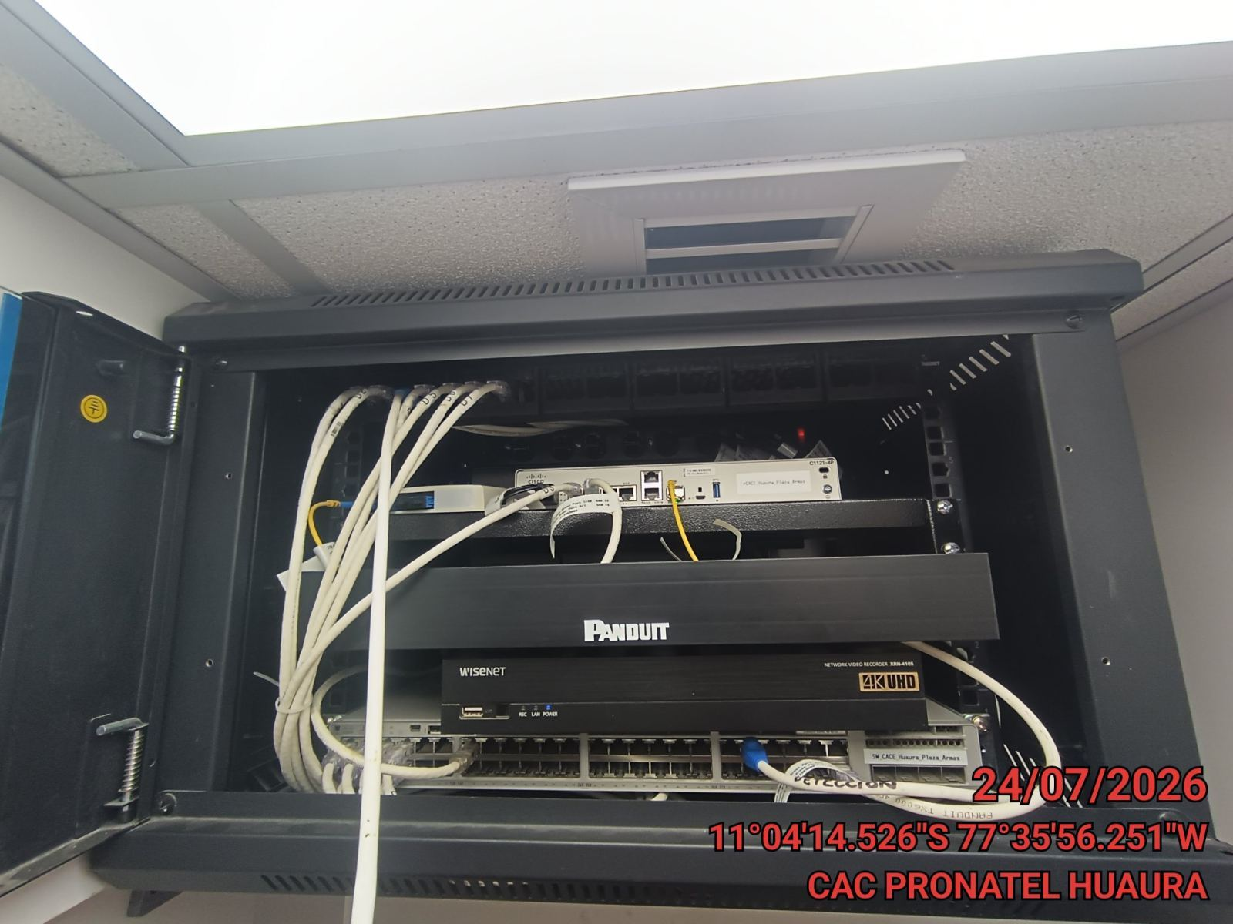 |  | 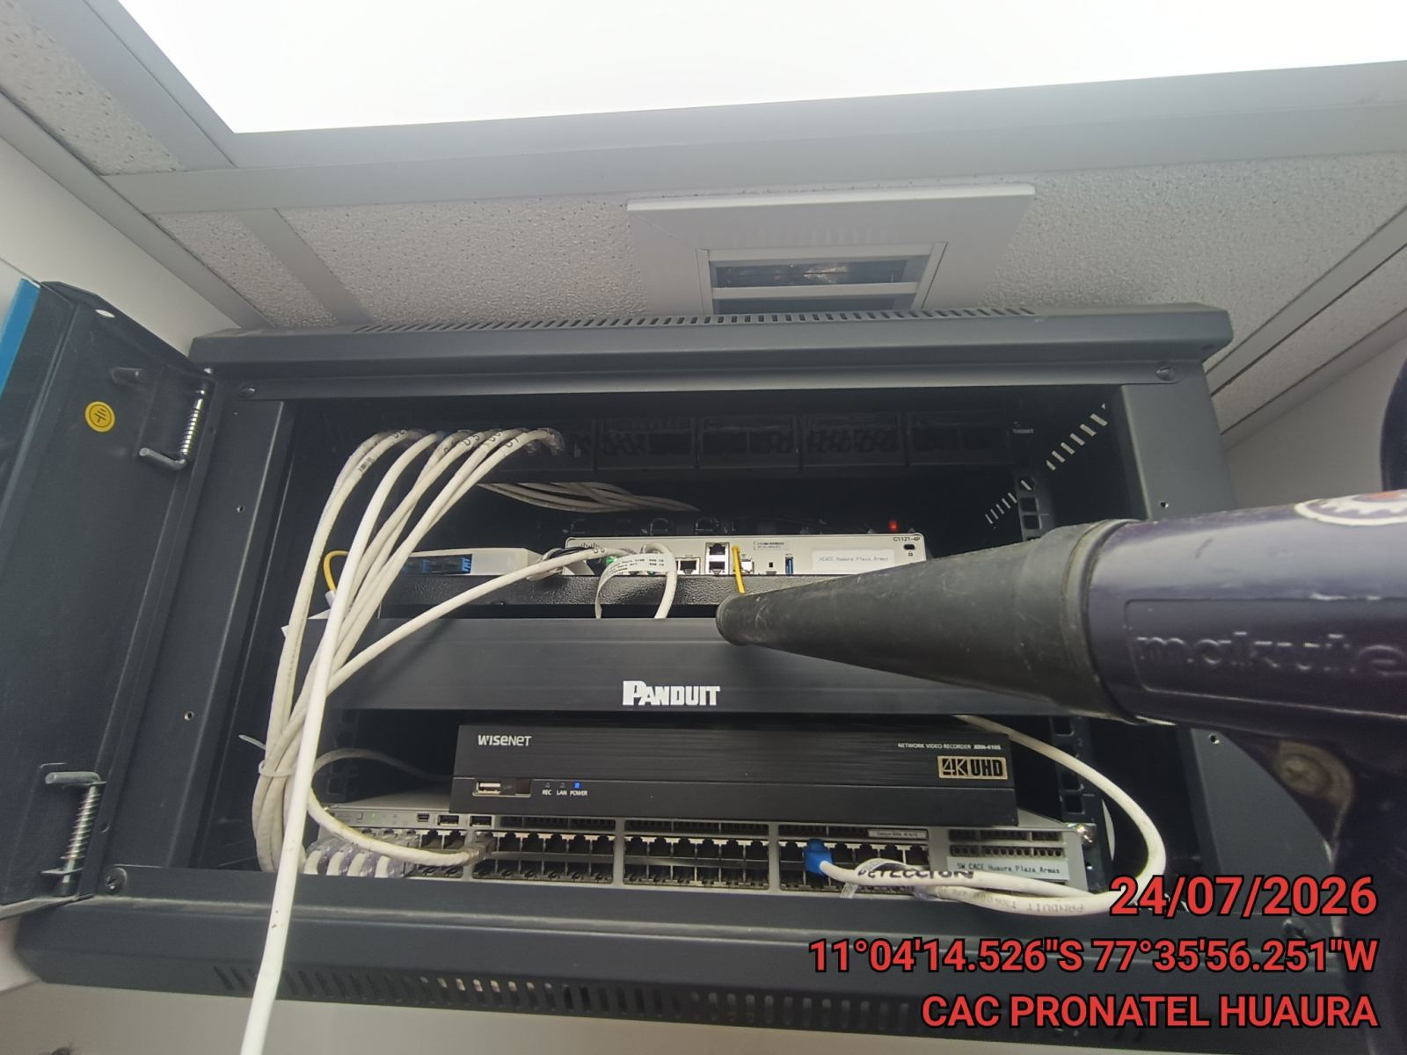 |  | 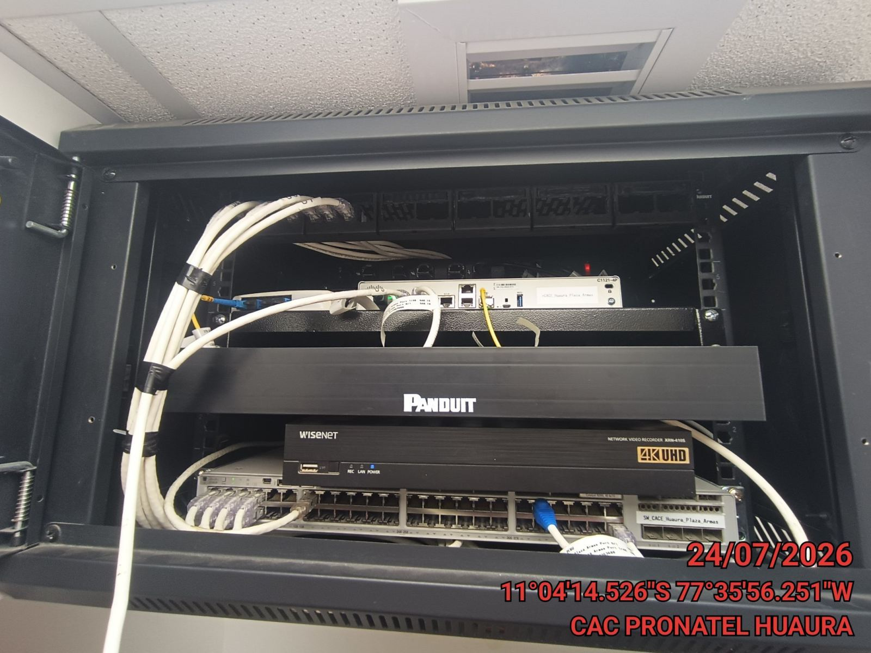

PRUEBA DE ALARMAS DE BATERIAS
ANTES |  | DURANTE |  | DESPUES
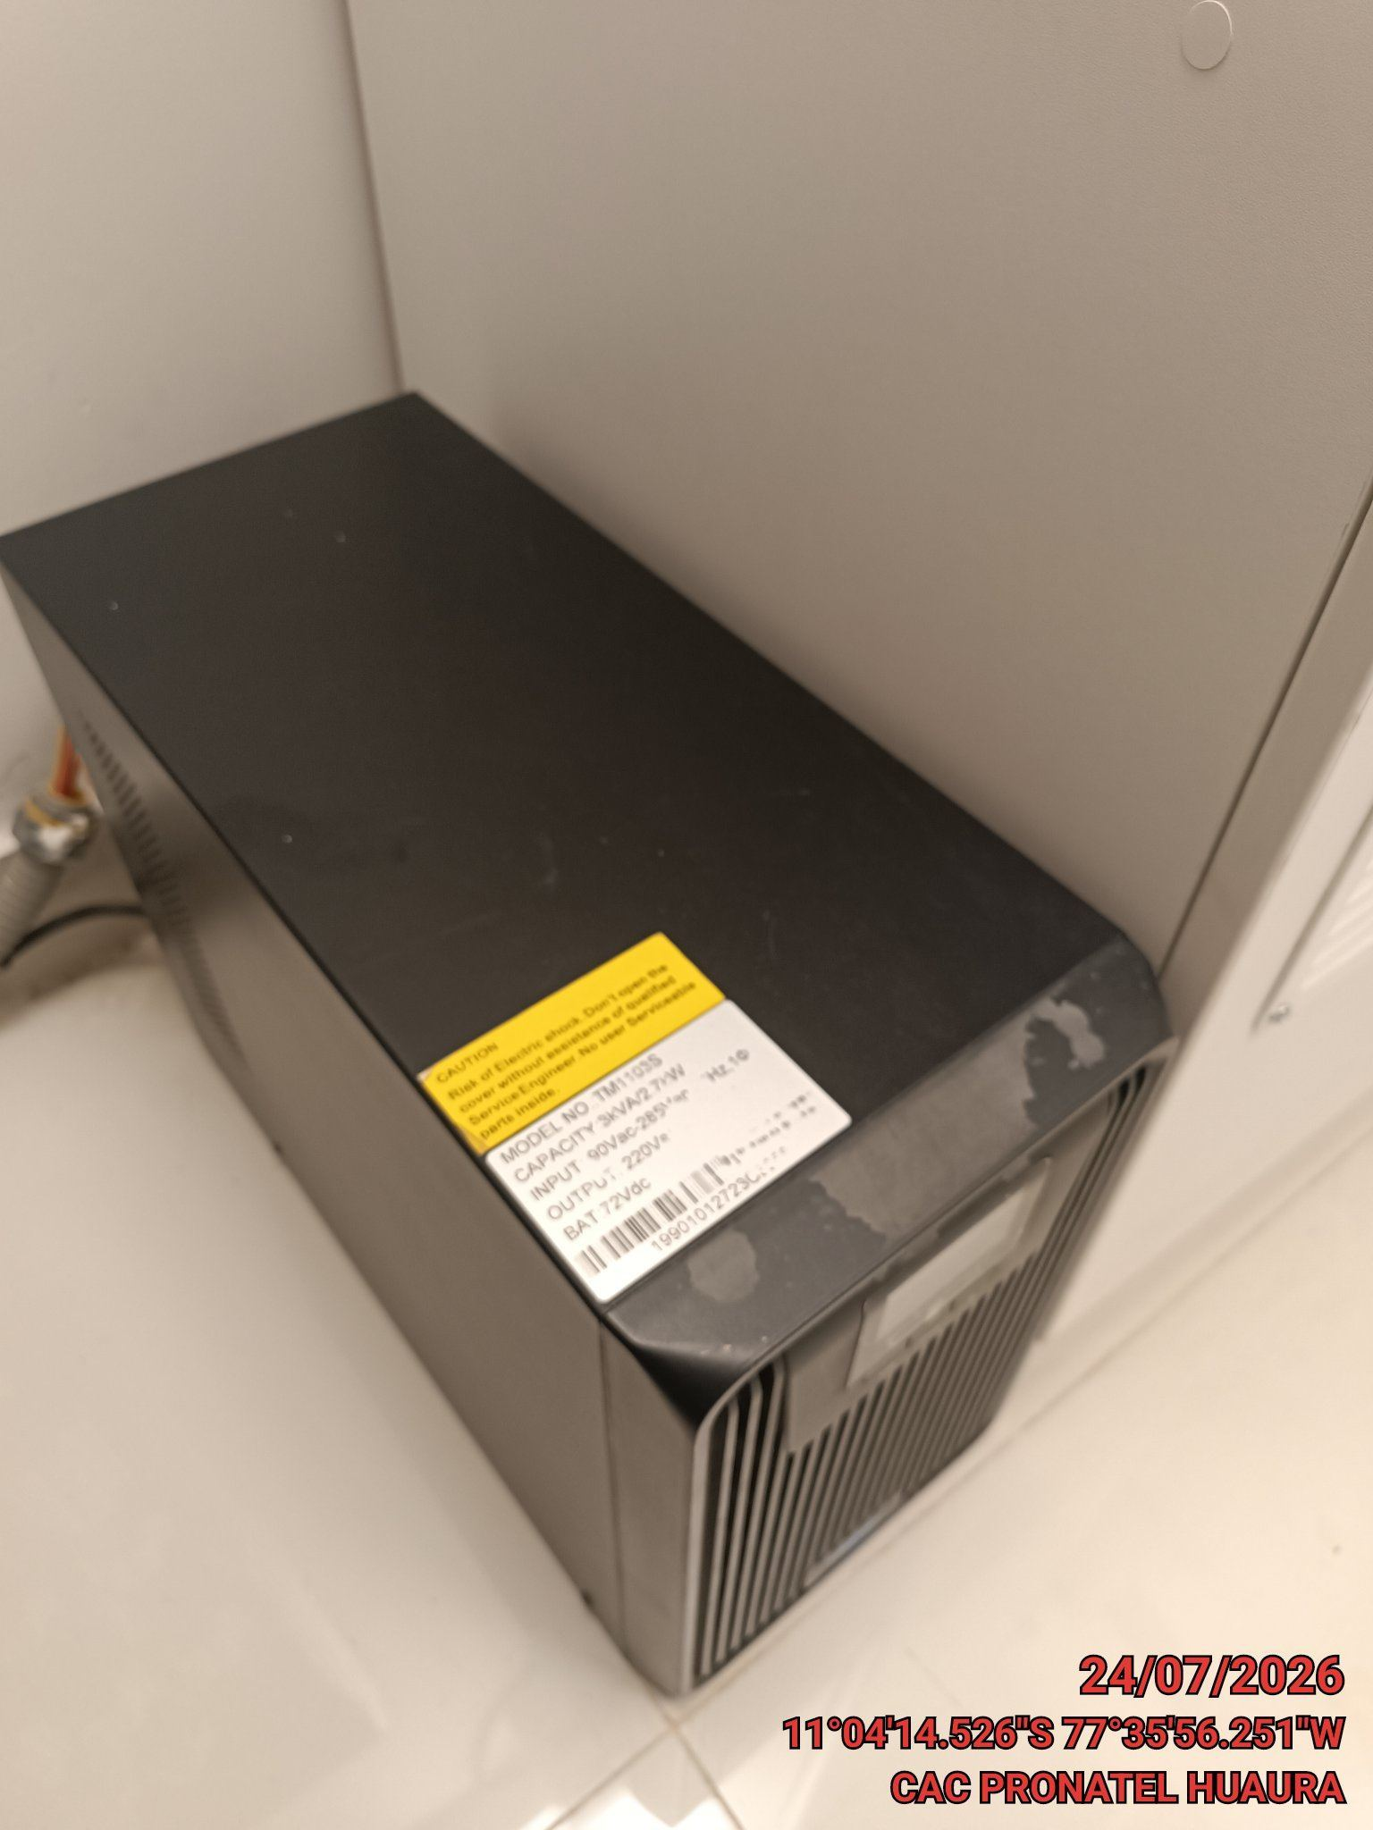 |  | 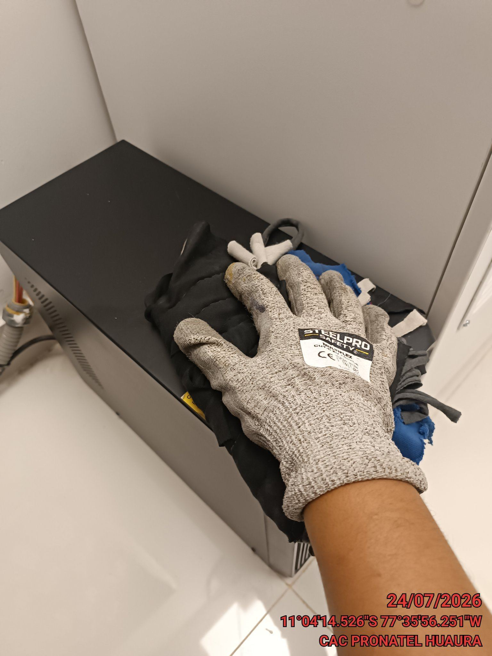 |  | 